Alytus
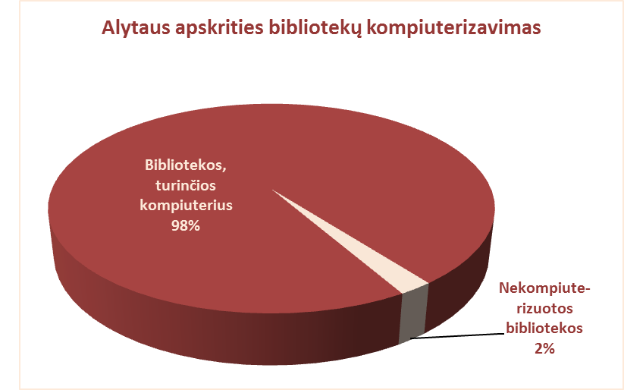
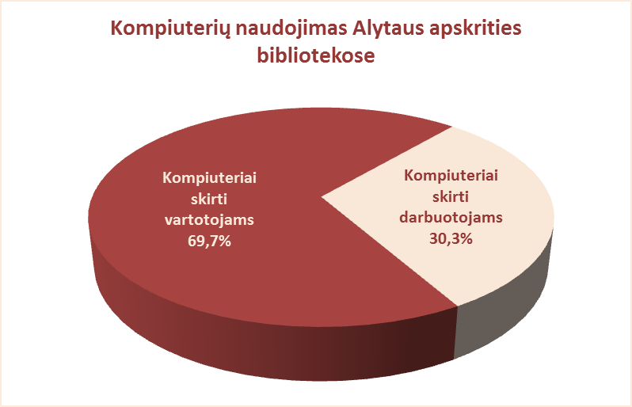
5.2. ALYTAUS APSKRITIES SAVIVALDYBIŲ VIEŠŲJŲ BIBLIOTEKŲ TECHNINIS APRŪPINIMAS 2012 M.

Eil. | Savivaldybių | Bibliotekų, | Iš jų su | Kompiuterių skaičius |  |  |  | Kompiuterių naudojimas |  |  |  |  | Kopijavimo aparatų, |  |  |  | Turi | Dalinai
Nr. | viešosios | turinčių | interneto | Iš viso | VB | Miesto fil. | Kaimo fil. | Skirta | Skirta darbuotojams |  |  |  | laisvai prieinamų skaitytojams, skaičius |  |  |  | telefono | šildomi
 | bibliotekos | komp., sk. | prieiga |  |  |  |  | vartotojams | Iš viso | VB | Miesto fil. | Kaimo fil. | Iš viso | VB | Miesto fil. | Kaimo fil. | ryšį | filialai
1 | Alytaus m. | 4 | 4 | 76 | 56 | 20 | x | 46 | 30 | 25 | 5 | x | 2 | 2 | 0 | x | n.d. | 0
2 | Alytaus r. | 33 | 33 | 193 | 41 | 14 | 138 | 138 | 55 | 20 | 5 | 30 | n.d. | 0 | 0 | 0 | 33 | 10
3 | Druskininkai | 4 | 4 | 51 | 34 | 6 | 11 | 29 | 22 | 17 | 2 | 3 | 2 | 2 | 0 | 0 | n.d. | 0
4 | Lazdijai | 28 | 28 | 212 | 45 | 9 | 158 | 161 | 51 | 22 | 2 | 27 | 38 | 2 | 1 | 35 | x | 0
5 | Varėna | 23 | 23 | 134 | 39 | 0 | 95 | 90 | 44 | 22 | x | 22 | 29 | 5 | x | 24 | 0 | 4
 | Iš viso: | 92 | 92 | 666 | 215 | 49 | 402 | 464 | 202 | 106 | 14 | 82 | 71 | 11 | 1 | 59 | 33 | 14

Vilnius
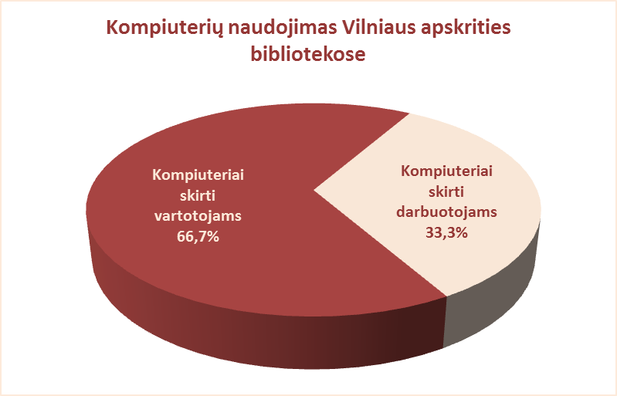
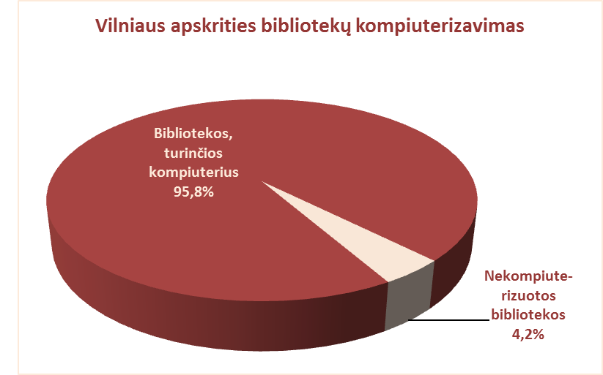
5.2. VILNIAUS APSKRITIES SAVIVALDYBIŲ VIEŠŲJŲ BIBLIOTEKŲ TECHNINIS APRŪPINIMAS 2012 m.

Eil. | Savivaldybių | Bibliotekų, | Iš jų su | Kompiuterių skaičius |  |  |  | Kompiuterių naudojimas |  |  |  |  | Kopijavimo aparatų, |  |  |  | Turi | Dalinai
Nr. | viešosios | turinčių | interneto | Iš viso | VB | Miesto fil. | Kaimo fil. | Skirta | Skirta darbuotojams |  |  |  | laisvai prieinamų skaitytojams, skaičius |  |  |  | telefono | šildomi
 | bibliotekos | komp., sk. | prieiga |  |  |  |  | vartotojams | Iš viso | VB | Miesto fil. | Kaimo fil. | Iš viso | VB | Miesto fil. | Kaimo fil. | ryšį | filialai
1 | Elektrėnai | 12 | 12 | 125 | 56 | 13 | 56 | 82 | 43 | 28 | 5 | 10 | 13 | 1 | 2 | 10 | 12 | 0
2 | Šalčininkai | 26 | 26 | 154 | 30 | 17 | 107 | 112 | 42 | 16 | 3 | 23 | 0 | 0 | 0 | 0 | n.d. | n.d.
3 | Širvintos | 19 | 18 | 127 | 28 | x | 99 | 93 | 34 | 17 | x | 17 | 22 | 2 | x | 20 | 1 | 5
4 | Švenčionys | 21 | 21 | 114 | 37 | 18 | 59 | 69 | 45 | 21 | 6 | 18 | 24 | 2 | 4 | 18 | 20 | 0
5 | Trakai | 16 | 16 | 111 | 34 | 16 | 61 | 75 | 36 | 17 | 6 | 13 | 0 | 0 | 0 | 0 | 16 | 0
6 | Ukmergė | 30 | 29 | 150 | 42 | x | 108 | 96 | 54 | 25 | x | 29 | 31 | 2 | x | 29 | n.d. | n.d.
7 | Vilniaus raj. | 41 | 41 | 208 | 21 | 11 | 176 | 144 | 64 | 16 | 3 | 45 | 1 | 1 | 0 | 0 | 37 | 4
Iš viso: |  | 165 | 163 | 989 | 248 | 75 | 666 | 671 | 318 | 140 | 23 | 155 | 91 | 8 | 6 | 77 | 86 | 9
8 | Vilniaus m. | 19 | 19 | 181 | 17 | 164 | x | 109 | 72 | 17 | 55 | x | 22 | 0 | 22 | x | n.d. | n.d.
Iš viso: |  | 184 | 182 | 1170 | 265 | 239 | 666 | 780 | 390 | 157 | 78 | 155 | 113 | 8 | 28 | 77 | 86 | 13

